المؤشرات الكلية

سوق العراق للاوراق المالية
جلسة الخميس 2026/9/3 |  |  |  | تقرير أسعار الأسهم المتداولة لسوق العراق للأوراق المالية
الجلسة (154)
الاسهم المتداولة المدرجة و OTC |  |  | 414,066,934 |  |  | قيمة الأسهم المتداولة المدرجة و OTC |  | 476,223,458 |  |  | صفقات الشركات المدرجة وOTC | 865

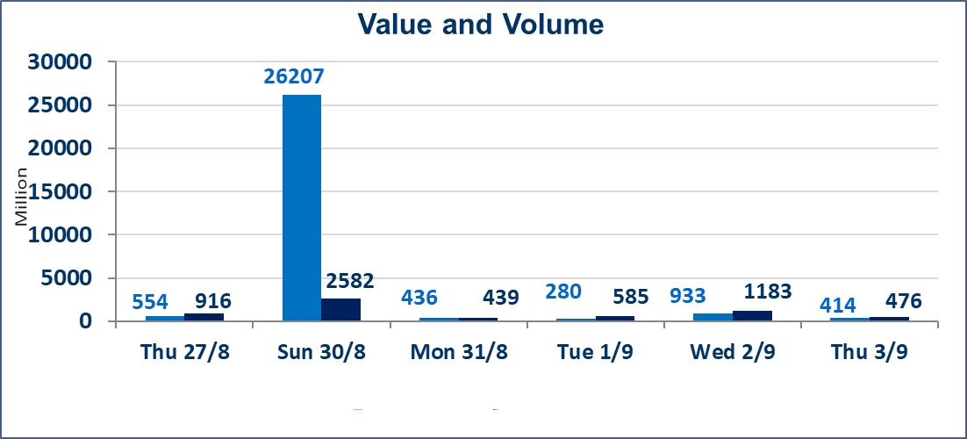
المؤشر60 ISX اليوم | 1003.30 |  | نقطة |  |  | المؤشر15 ISX اليوم | 1248.23 | نقطة
المؤشر 60 ISX السابق | 995.22 |  | نقطة |  |  | المؤشر 15 ISX السابق | 1243.18 | نقطة
نسبة التغير | 0.81 |  | % |  |  | نسبة التغير | 0.41 | %
عدد النقاط | 8.08 |  | نقطة |  |  | عدد النقاط | 5.05 | نقطة

الشركات المدرجة | 103 | OTC | 22 | 125 |  | الشركات غير المتداولة المدرجة | 44 | OTC | 21 | 65
الشركات المتداولة | 49 | OTC | 1 | 50 |  | الشركات المرتفعة |  |  | 14
شركات الهيئة العامة |  |  |  | 1 |  | الشركات المنخفضة |  |  | 20
الموقوفة بقرار من هيأة الأوراق المالية |  |  |  | 9
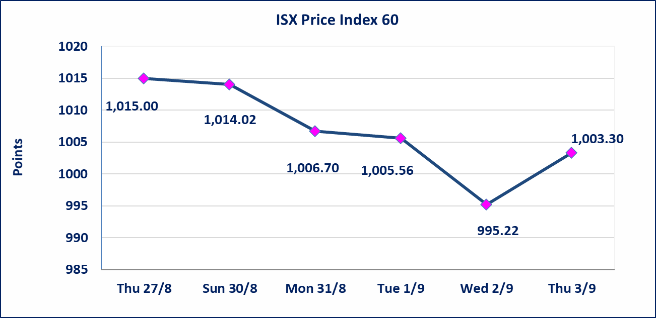
 |  |  |  |  |  | 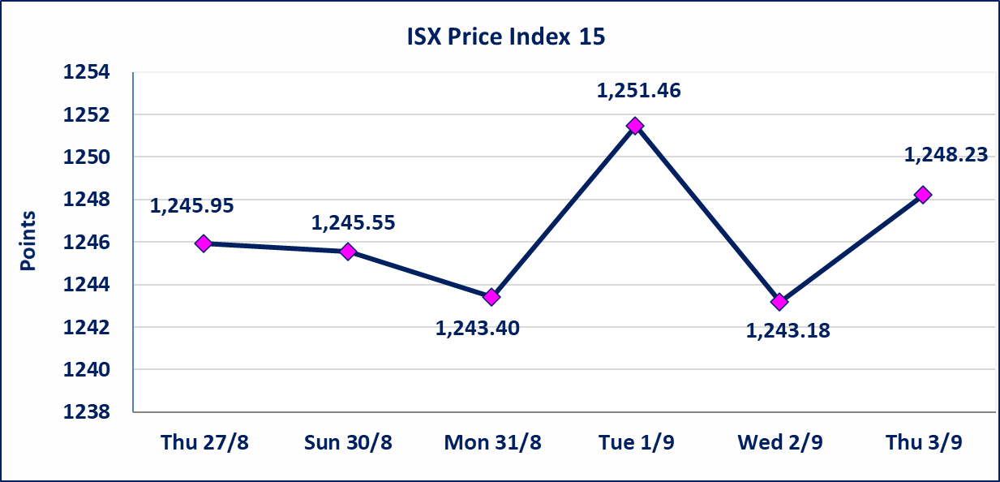
مصرف الطيف الاسلامي (BTIB) | إيقاف التداول على أسهم الشركة إعتباراً من جلسة الخميس الموافق 2026/9/3 إستناداً إلى قرار هيأة الاوراق المالية المرقم 297/2 في 2026/9/3.
الخير للتأمين (NKHA) | البدء بعمليات ايداع شهادات اسهم المساهمين لشركة الخير للتأمين إعتباراً من جلسة الثلاثاء الموافق 2026/9/1 وسيتم اطلاق التداول إعتباراً من جلسة الثلاثاء 2026/9/22 بعد ايداع 5% من رأس المال او بعد مرور (21) يوم من تاريخ بدء الايداع في منصة الشركات غير المدرجة ISX-OTC.
الوطنية للصناعات الغذائية (INFF) | تم البدء بعمليات ايداع شهادات اسهم المساهمين للشركة الوطنية للصناعات الغذائية إعتباراً من جلسة الاحد 2026/5/24 وسيتم اطلاق التداول لحين اكمال انتهاء الاجراءات في مركز الايداع في منصة الشركات غير المدرجة ISX-OTC.
الحد الأعلى والادنى للتغير في السعر | نسبة التغير الحدود الدنيا للحركة السعرية للاسهم من (5% الى 10%) والحدود العليا من(10% الى 25%)في كافة المنصات ماعدا منصة OTC.
Web site : www.isx-iq.net E-mail : info-isx@isx-iq.net |  |  |  |  | 07834000034 - 07711211522 : ص . ب :3607 العلوية الهاتف |  |  |  |  |  | بغداد /الكرادة/ قرب المسرح الوطني /مجاور مصرف الخليج التجاري

نسبة التغير
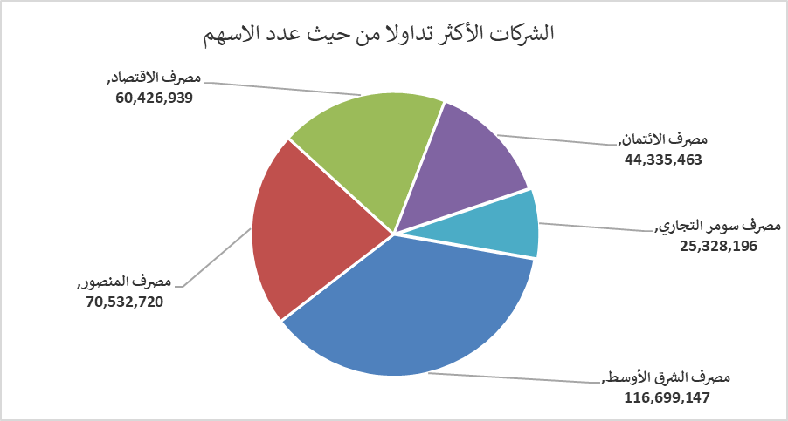
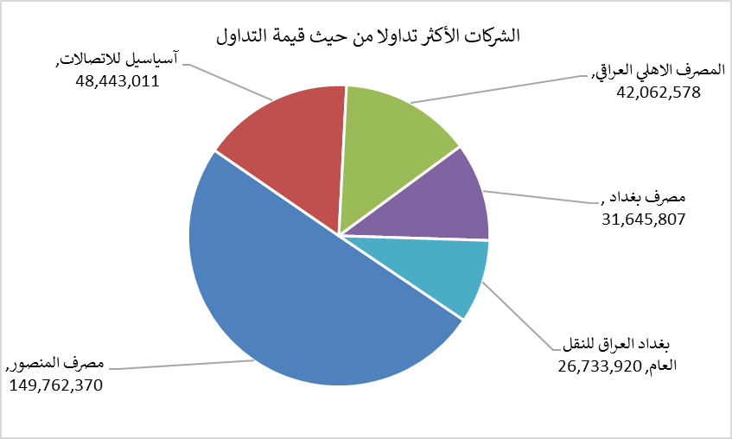
الشركات الأكثر ارتفاعاً وانخفاضاً

نسبة التغير لاسعار الاغلاق الاكثر ارتفاعاً |  |  |  | نسبة التغير لاسعار الاغلاق الاكثر انخفاضاً
اسم الشركة | اغلاق | التغير(%) | الاسهم المتداولة | اسم الشركة | اغلاق | التغير (%) | الاسهم المتداولة
فنادق المنصور | 65.500 | 7.38 | 448 | مصرف الشرق الأوسط | 0.070 | -12.50 | 116,699,147
فندق أشور | 25.990 | 3.96 | 7,000 | الخليج للتامين | 0.600 | -7.69 | 951,695
نقل المنتجات النفطية | 1.400 | 2.19 | 39,692 | الحمراء للتامين | 5.000 | -7.41 | 1,298,682
فندق عشتار | 9.190 | 2.11 | 1,749,561 | انتاج الالبسة الجاهزة | 2.230 | -7.08 | 2,540,923
مدينة العاب الكرخ السياحية | 4.400 | 1.85 | 65,128 | مصرف الموصل للتنمية | 0.140 | -6.67 | 4,850,000

الشركات الاكثر نشاطا حسب الاسهم المتداولة (حجم التداول) |  |  |  | الشركات الاكثر نشاطا حسب القيمة المتداولة
اسم الشركة | اغلاق | التغير(%) | الاسهم المتداولة | اسم الشركة | اغلاق | التغير (%) | القيمة المتداولة
مصرف الشرق الأوسط | 0.070 | -12.50 | 116,699,147 | مصرف المنصور | 2.140 | 0.94 | 149,762,370
مصرف المنصور | 2.140 | 0.94 | 70,532,720 | آسياسيل للاتصالات | 15.720 | 0.32 | 48,443,011
مصرف الاقتصاد | 0.250 | 0.00 | 60,426,939 | المصرف الاهلي العراقي | 3.840 | 1.05 | 42,062,578
مصرف الائتمان | 0.510 | 0.00 | 44,335,463 | مصرف بغداد | 3.040 | 1.33 | 31,645,807
مصرف سومر التجاري | 0.220 | -4.35 | 25,328,196 | بغداد العراق للنقل العام | 21.000 | -3.45 | 26,733,920

